检测报告
打印当前页
上海富朗特动物保健股份有限公司
Shanghai Frontan Animal Health Co,. Ltd
检验报告
Certificate Of Analysis
报告编号 report No：ZJ-18101801 |  |  |  | 报告日期 Date: |  | 2018/10/18
品名Product Name: FVC-BLM202种猪用维生素预混合饲料
产品编号Article No: |  |  | 批号 Batch No: |  | 批量 Batch size:
00618980i |  |  | 1117111803 |  | 1000
规格 Specification: |  |  | 生产日期Manuf. |  | 有效期Expiry Date:
25kg*1/箱 |  |  | 2017/11/18 |  | 12个月
检测方法： GB/T 17812

项目 |  |  | 质量标准 |  | 检验结果
Items |  |  | Requirements |  | Results
1. 【外观】Appearance |  |  | 浅黄色粉末 Pale Brown Powder |  | 合格Complies
2. 【鉴别】Identification |  |  | 必须符合Must Comply |  | 合格Complies
3. 【检查】Inspects
3.1 干燥失重Loss on Drying |  |  | ≤6% |  | 4.5
3.2 粒度Particle Size |  |  | 全过二号筛All pass 2# Sieve |  | 符合标准Complies
4. 【含量】Assay
4.1 | 维生素A/Vit.A | (IU/kg) | 10,000,000 | ±1,000,000 | 10517152
4.2 | 维生素D3/Vit.D3 | (IU/kg) | 0 | ±0.00 | 2
4.3 | 维生素 E/Vit.E | (IU/kg) | 0 | ±0.00 | 3
4.4 | K3(MSB)50% | (g/kg) | 0 | ±0.00
4.5 | 维生素B1/Vit.B1 | (g/kg) | 0 | ±0.00
4.6 | VB2 80% | (g/kg) | 0 | ±0.00
4.7 | 维生素B6/Vit.B6 | (g/kg) | 0 | ±0.00
4.8 | 维生素B12/Vit.B12 | (g/kg) | 0 | ±0.00
4.9 | 生物素/Biotin | (g/kg) | 0 | ±0.00
4.10 | 叶酸/Folic acid | (g/kg) | 0 | ±0.00
4.11 | 烟酰胺/Niacin | (g/kg) | 0 | ±0.00
4.12 | 泛酸/Ca-Panth | (g/kg) | 0 | ±0.00
4.13 | 复合辅料 | (g/kg) | 0 | ±0.00
判定依据：GB/T18823饲料检测结果判定的允许误差
本品符合质量标准，不含国家规定的违禁物质！

This result analysis of the batch complies with specifications.No prohibited substance！
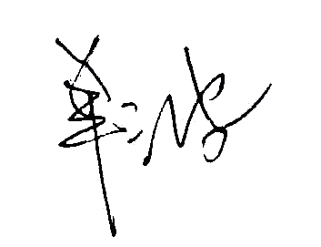
检验Tester |  |  |  | 复核 Check

